仕様
メニュー一覧画面では、プレイヤーステータス、武器情報、アイテム情報、オプション画面を開くことができる。
ゲームメイン画面でstart、またはselectボタンを押すとメニュー一覧画面に飛ぶことができる。

↓ゲームメイン画面
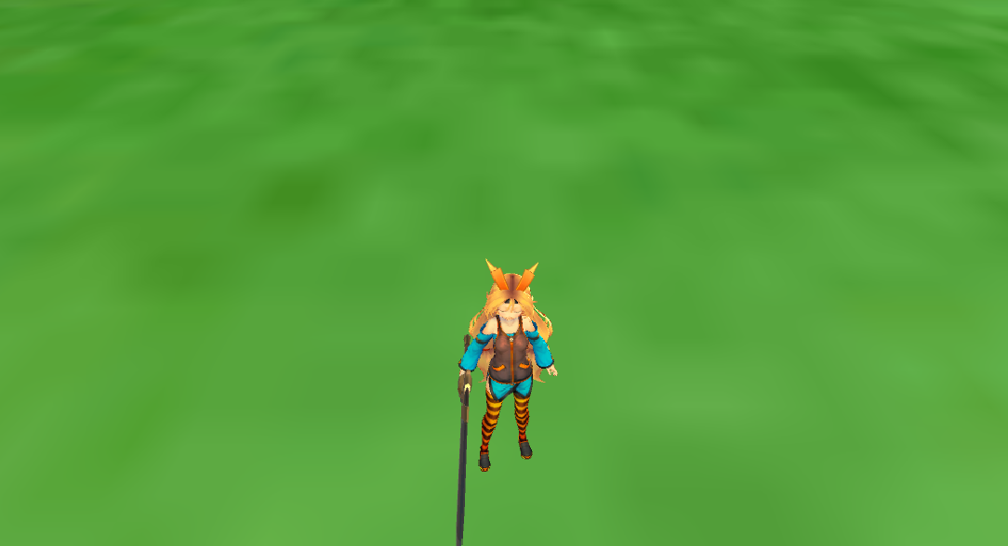

メニュー一覧画面では本が開かれており、右上のタブが表示一覧の数だけ存在している。(今は4つ存在する。図は仮である)
L,またはRボタンを押すことで、タブを切り替えることができ、
〇を押すことでそのページの画面を表示することができる。
ページ一覧表示画面からゲームメイン画面、ページ画面からページ一覧表示画面に戻るには×ボタンを押す必要がある。

L、Rボタンを押してタブを切り替えてすぐにページ画面を表示！にしてしまうと、
見たいページ画面にたどり着くまでに時間がかかってしまうため、〇ボタンで決定してからページ画面を表示したほうがいい。

選択しているページの画面を表示するときに本をめくる演出があるとGOOD！

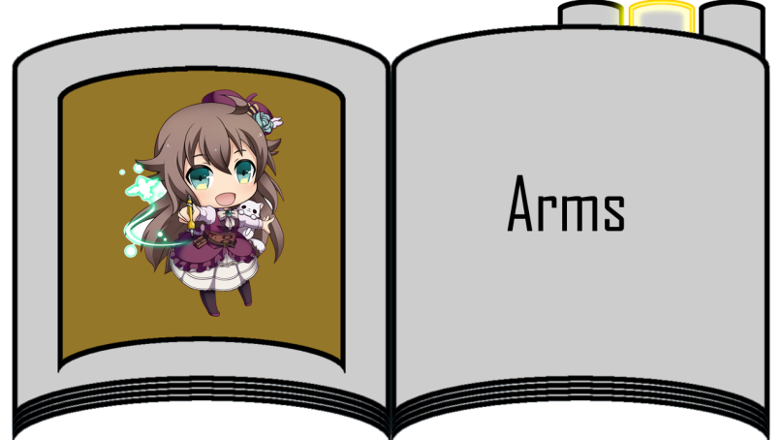
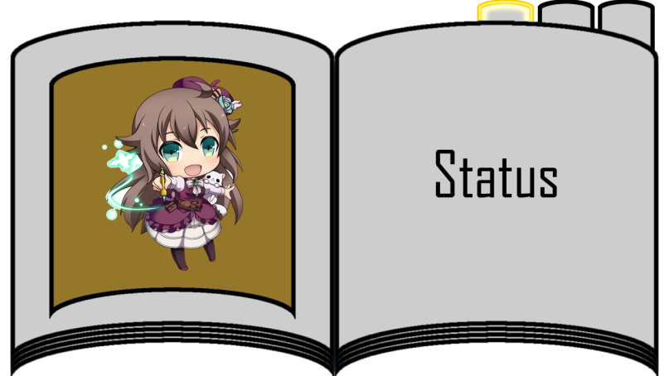

プレイヤーステータス表示画面
プレイヤーのステータスが表示される。

武器情報表示画面
プレイヤーが所持している武器一覧、武器ステータスが表示される。

所持アイテム表示画面
所持しているアイテム一覧が表示される。
この画面でアイテムを使用することができる。

オプション表示画面
オプション画面では以下の操作を行うことができる。
BGM、SEの音量
カメラの上下左右反転、感度
低スペックモードへの切り替え
ログ表示項目切り替え

フロー
開始

ゲームメイン画面

Start/Selectボタン押下

NO

YES

メニュー一覧画面表示

ボタン押下
NO

YES

×ボタン
〇ボタン
L/Rボタン

ページ切り替え

指定ページ画面を表示

×ボタン押下
NO
YES

